Накладная-№3
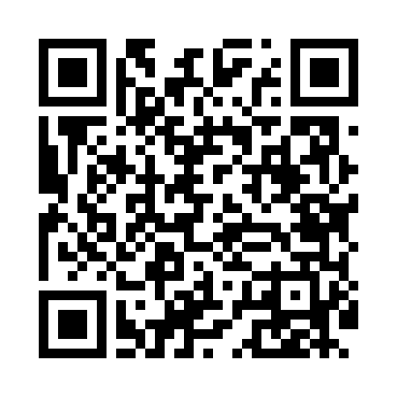
Номер товарно-транспортной накладной: |  |  | Торговый представитель: Саидкулов Абдулазиз Абдумажид угли
Поставщик: Toshkent falcon fly 2 |  |  | Телефон торгового представителя: +998915884575
Дата отгрузки: 18.10.2025 |  |  | Контрагент: Odilxon aka Namangan Odilxon 22
Дата консигнации: |  |  | Адрес:
Доставщик: |  |  | Телефон:
Телефон доставщика:
Время заказа: 18.10.2025 15:14:19
№ | Штрих-код | Название товаров (работ,услуг) | Количество | Количество в кейсе | Цена | Сумма
 |  |  | 273 |  |  | 331
1 | 9980604035183 | Разделочная доска пластиковая Геливи PE60×40× 4, 60×40×4 см, XP-35-18 | 2 | 2 шт. | 25 | 50
2 | 3567802835089 | Пластмассовый столовый поднос, JB-08, 38×24 с м, XP-35-8 | 50 | 1 коробка | 1 | 50
3 | 2014755840116 | Коврики напольные для ванной комнаты, 0,9×15 м, DB-110-9 | 1 | 1 коробка | 70 | 70
4 | 3567802835072 | Пластмассовый столовый поднос, JB-06, 32.5×19 см, XP-35-7 | 200 | 2 коробка | 0.70 | 140
5 | 7178757214360 | Нож туристический DB-5-86 | 10 | 10 шт. | 1.60 | 16
6 | 6892025151508 | Металический щипцы BYH2845B-6 YH00656(08) DB- 5-241 | 10 | 10 шт. | 0.50 | 5
Итого: 331$|->UZS: 4,137,500.00

